상품제안서
레빗 메탈스윙 OTG USB메모리 [C타입] | 상품코드: S00951

 |  |  |  |  |  |  | 02-713-8555 | www.synergygift.co.kr
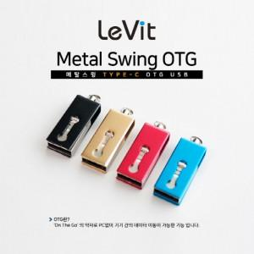

【상세/제작정보】

【인쇄/포장옵션】 | 레이저 / 포장지포장

【공급단가】 | 수량 | 50~ | 100~ | 500~ | 1,000~ | 3,000~
*VAT별도 | 16GB | 7,840원 | 7,650원 | 7,330원 | 7,150원 | 6,960원
 | 32GB | 10,220원 | 9,980원 | 9,570원 | 9,320원 | 9,080원
 | 64GB | 12,500원 | 12,200원 | 11,700원 | 11,400원 | 11,100원
 | 128GB | 18,750원 | 18,300원 | 17,550원 | 17,100원 | 16,650원

【상품 URL】 | https://www.synergygift.co.kr:443/src/goods_detail.php?gdno=18508

